상품제안서
타이틀리스트 NEW VG3 12구세트 | 상품코드: S40034

 |  |  |  |  |  |  | 02-713-8555 | www.synergygift.co.kr
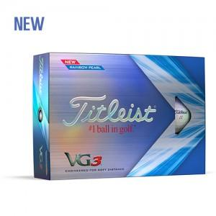

【상세/제작정보】

【인쇄/포장옵션】 | 풀칼라 / 포장지포장

【공급단가】 | 수량 | 10~ | 25~ | 100~ | 300~ | 500~
*VAT별도 | 단가 | 70,120원 | 69,000원 | 67,320원 | 65,630원 | 64,510원

【상품 URL】 | https://www.synergygift.co.kr:443/src/goods_detail.php?gdno=40034

